微生信示例145
listA | listB | regulation | 微生信，您身边的数据分析，可视化专家
NLRP9 | PI3K/AKT | - | https://www.bioinformatics.com.cn/plot_basic_left_right_arc_links_plot_145
PRF1 | TSC/mTOR | -
NLRP9 | TSC/mTOR | - | 输出示例图
NLRC4 | TSC/mTOR | +
GZMA | TSC/mTOR | -
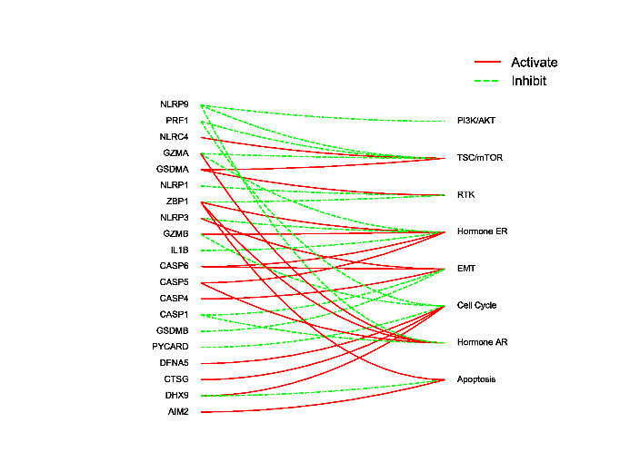
GSDMA | TSC/mTOR | +
NLRP1 | RTK | -
GSDMA | RTK | +
ZBP1 | RTK | -
ZBP1 | Hormone ER | +
NLRP3 | Hormone ER | -
GZMB | Hormone ER | +
GZMA | Hormone ER | -
IL1B | Hormone ER | -
CASP6 | Hormone ER | +
CASP5 | Hormone ER | +
NLRP3 | EMT | +
CASP4 | EMT | +
CASP1 | EMT | -
CASP6 | EMT | +
GSDMB | EMT | -
PYCARD | Cell Cycle | -
DFNA5 | Cell Cycle | +
CTSG | Cell Cycle | +
DHX9 | Cell Cycle | + | 注：
PRF1 | Cell Cycle | -
GZMB | Cell Cycle | -
ZBP1 | Hormone AR | +
CASP1 | Hormone AR | -
CASP5 | Hormone AR | + | 使用问题，或数据分析合作意向
GZMA | Hormone AR | + | 请微信扫码联系我们

NLRP9 | Hormone AR | -
DHX9 | Apoptosis | -
ZBP1 | Apoptosis | +
AIM2 | Apoptosis | +

